Hoja1
Módulo Básico - Fundamentos
Fundamentos y conceptos que facilitan interactuar con Excel.
Actividad
De acuerdo con las explicaciones del video, desarrolle cada una de las siguientes actividades, registrando las respuestas en las celdas de fondo verde. Utilice dichos resultados en el momento de responder las preguntas de la plataforma.

Actividad 1: | Teniendo en cuenta que este archivo contiene celdas con nombres Nota1, Nota2 y Nota3,
 | indique las referencias (A1 ó B1 ó C1… ó A2 ó B2 ó C2…) de las celdas a las que cada nombre hace referencia:

 |  | a) La celda con el nombre | Nota1 | hace referencia a la celda
 |  | b) La celda con el nombre | Nota2 | hace referencia a la celda
 |  | c) La celda con el nombre | Nota3 | hace referencia a la celda

Actividad 2: | Intente asignar los nombres Nota1, Nota2 y Nota3 a las celdas C16, C17 y C18 respectivamente y responda la pregunta...

 |  | 3.5 |  | … ¿Fue posible asignar los nombres?
 |  | 3.9
 |  | 4 |  | Respuesta:

Actividad 3: | Seleccione el rango A1:D5 de la hoja DATA, active la ventana ZOOM, haga clic en la opción AJUSTAR LA
 | SELECCIÓN A LA VENTANA y haga clic en ACEPTAR.

 |  | ¿El resultado se parece más al de la imagen A, B o C? |  |  | Respuesta:

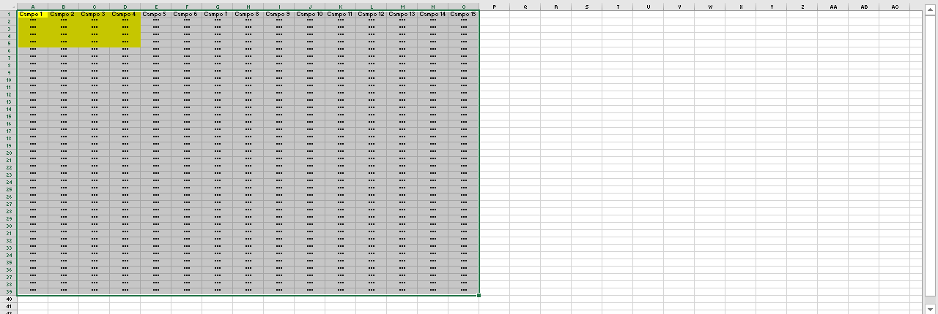
 | Imagen A:

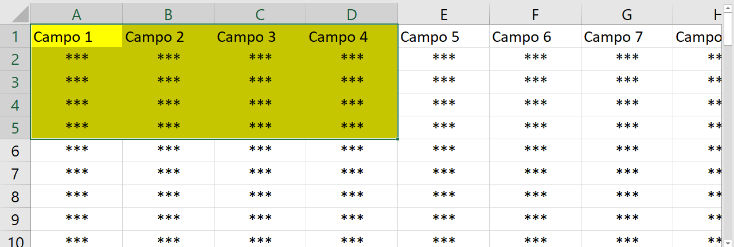
 | Imagen B:

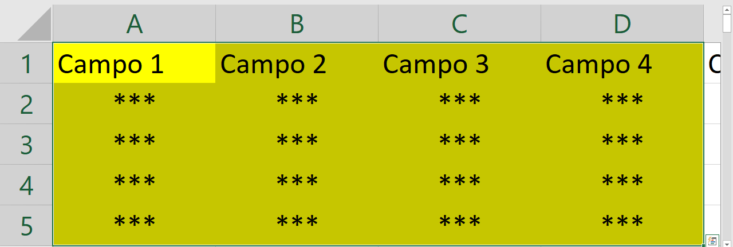
 | Imagen C:

Actividad 4: | En las correspondientes celdas con fondo verde, elabore las fórmulas que sumen y promedien los valores de las celdas llamadas Nota1, Nota2 y Nota3.
 | Utilice los nombres de celdas dentro de las fórmulas:

 |  |  | Suma de notas:

 |  |  | Promedio de Notas:

Actividad 5: | Active la vista DISEÑO DE PÁGINA y configure el encabezado de la hoja DATA para que se vea la página y el número de
 | páginas, como se ve en la imagen:

 | Nota del primer periodo: | 3.5
 | Nota del segundo periodo: | 3.9
 | Nota del tercer periodo: | 4

